Estadísticas
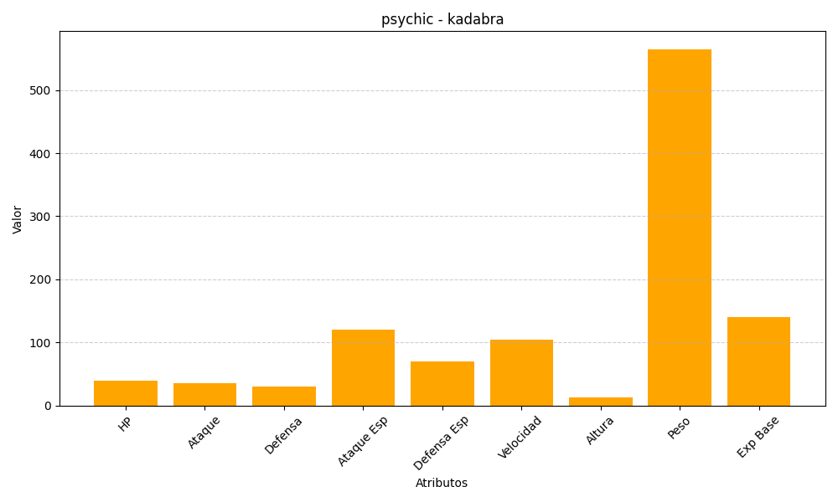
ID | Nombre | Tipo | HP | Ataque | Defensa | Ataque Especial | Defensa Especial | Velocidad | Altura | Peso | Experiencia Base
64 | kadabra | psychic | 40 | 35 | 30 | 120 | 70 | 105 | 13 | 565 | 140

